总则
Papa Jump 游戏规划 总档
Papa Jump 以下简称papa
papa为传统跳跃游戏的又一个里程碑作品,该做秉承跳跃游戏精髓
游戏模块
 | 游戏主功能
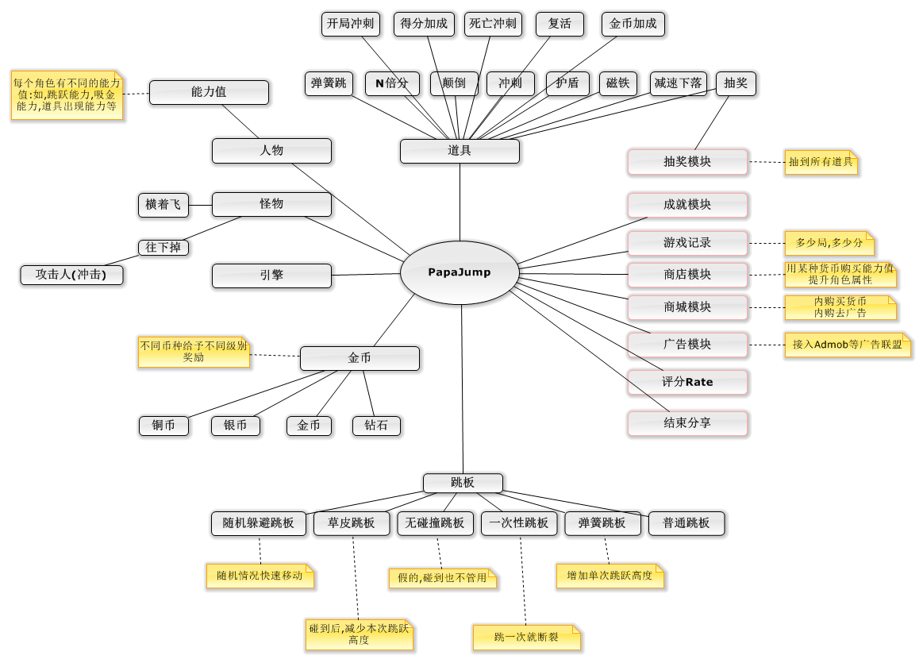
 | 抽奖模块
 | 游戏记录
 | 商店模块
 | 商城模块
 | 广告模块
 | 评分模块
 | 分享模块
 | 成就系统
下图为papa游戏设计之初的思维导图
名词解释:
道具
游戏模块
人物,怪物
货币系统
跳板类型

游戏模块
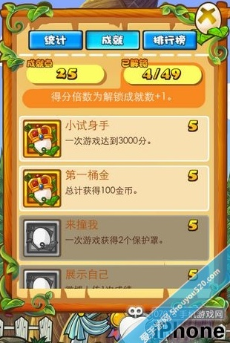
游戏模块
主要模块: | 游戏主逻辑 | 游戏记录 | 成就系统 | 商店系统 | 商城系统 | 广告系统 | 评分系统 | 分享系统 | 游戏记录系统

游戏UI
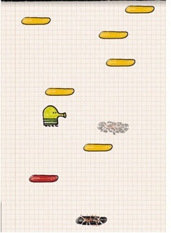
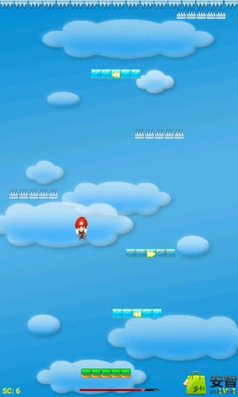
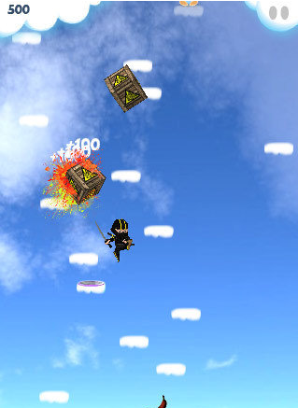
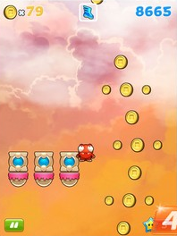

游戏记录
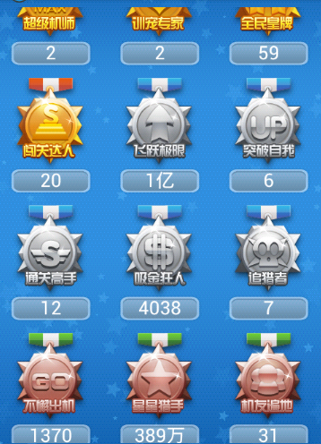



成就系统

